Накладная-№3
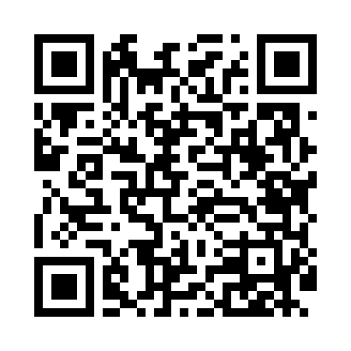
Номер товарно-транспортной накладной: |  |  | Торговый представитель: Amriyev Muhammad
Поставщик: Toshkent falcon fly 2 |  |  | Телефон торгового представителя: +998972880505
Дата отгрузки: 24.10.2025 |  |  | Контрагент: """" Klient
Дата консигнации: |  |  | Адрес:
Доставщик: |  |  | Телефон:
Телефон доставщика:
Время заказа: 24.10.2025 14:18:30
№ | Штрих-код | Название товаров (работ,услуг) | Количество | Количество в кейсе | Цена | Сумма
 |  |  | 220 |  |  | 327.3
1 | 6920250671116 | Пластмас пиёла 76004 10x10x5.5 см DB-67-111 | 25 | 25 шт. | 0.90 | 22.50
2 | 6920250671123 | Пластмас коса 76006 15x15x7 cм DB-67-112 | 25 | 25 шт. | 1.80 | 45
3 | 6920250671062 | Пластиковый салатница 74007 DB-67-106 | 25 | 25 шт. | 2.20 | 55
4 | 6920250567983 | Пластиковый салатница 30610 DB-67-98 | 25 | 25 шт. | 3.10 | 77.50
5 | 6920250671086 | Пластмас соусница 63003 7.5x7.5x2.5 см DB-67- 108 | 10 | 10 шт. | 0.70 | 7
6 | 3567802835096 | Пластмассовый столовый поднос, JB-18, 42.5×29 см, XP-35-9 | 2 | 2 шт. | 1.50 | 3
7 | 6934179000681 | Миска 38 см DB-6-101 | 1 | 1 шт. | 3.50 | 3.50
8 | 6939597303406 | Миска 50cm (юкаси 1 мм) DB-6-115 | 1 | 1 шт. | 4.60 | 4.60
9 | 6934179000551 | Металический Миска 22cm DB-6-12 | 2 | 2 шт. | 1.10 | 2.20
10 | 6805019698859 | Сервировочные коврики 30*45 DB-98-85 | 42 | 42 шт. | 0.90 | 37.80
11 | 6984975661128 | Миска металлическая 0.7 A1/3×15cm DB-6-112 | 4 | 4 шт. | 2.90 | 11.60
12 | 6998798654656 | Металлическая подставка для Бумаги KD61-7915, Tissue Rack DB-2-18 | 8 | 8 шт. | 0.90 | 7.20
13 | 6902156421040 | Шиша чойнак 1000ml XB-101-1 | 8 | 8 шт. | 1.80 | 14.40
14 | 2020082995023 | Соусница стеклянная DB-33-14 | 4 | 4 шт. | 0.80 | 3.20
15 | 6920250397023 | Хлебница Металлическая плетеная DB-97-6 | 10 | 10 шт. | 1.30 | 13
16 | 2020000000082 | Зираворлар солиш учун махсус банкалар TP48-12 ( 0,10 kg ) ( 4,5*4,5*8 sm ) DB-52-8 | 24 | 24 шт. | 0.40 | 9.60
17 | 6906808162053 | Пичоқ CHENGHUJI YWO03-8 DB-16-5 | 2 | 2 шт. | 3.70 | 7.40
18 | 4896256218704 | Магнитный держатель для кухонных ножей 5*50cm DB-5-13 | 2 | 2 шт. | 1.40 | 2.80
Итого: 327.3$|->UZS: 4,091,250.00

